상품제안서
XO 투명 맥세이프 카드 지갑 2개 카드 수납 | 상품코드: F31032

 |  |  |  |  |  |  | 02-412-0044 | www.easy1.co.kr
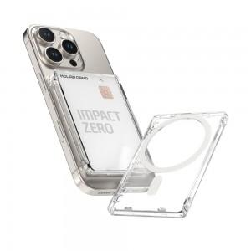

【상세/제작정보】 | 맥세이프 카드 지갑으로 2개의 카드수납이 가능/인쇄 사이즈 50x80mm/50개/OPP

【인쇄/포장옵션】 | 기타 / OPP(비닐)

【공급단가】 | 수량 | 100~ | 300~ | 500~ | 1,000~ | 3,000~
*VAT별도 | 단가 | 5,880원 | 5,780원 | 5,630원 | 5,530원 | 5,390원

【상품 URL】 | https://dev.easy1.co.kr:443/src/goods_detail.php?gdno=31032

